descriçoes
v1
v2
v3
v4
v5
v6
v7
v8
v9
v10
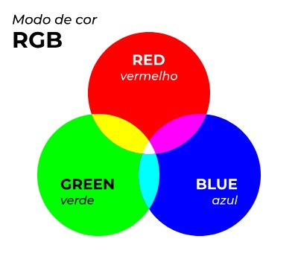
v11

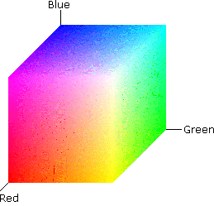
Legenda | Canais | Descrição | valores
canal vermelho | R | Vermelho | 0-255
canal verde | G | Verde | 0-255
canal azul | B | Azul | 0-255
canal matriz | H | matiz(tonalidade ) | 0-360
canal saturação | S | saturação | 0-100
canal brilho | V | valor | 0-100
canal matriz | H | matiz(tonalidade ) | 0-360
canal luminosidade | L | brilho/luz | 0-100
canal saturação | S | saturação | 0-100
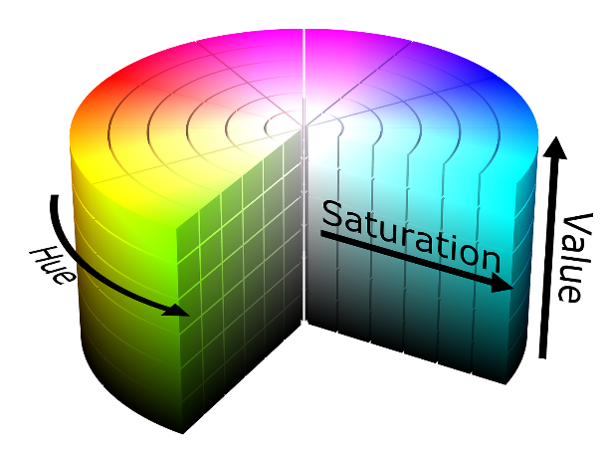
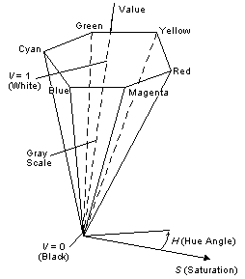

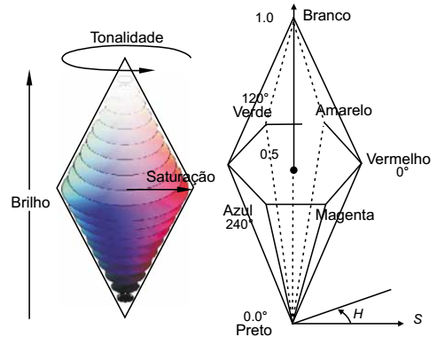
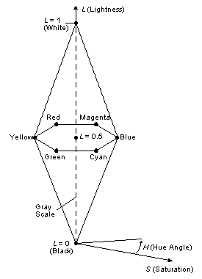

 |  |  |  | https://learn.microsoft.com/pt-br/windows/win32/wcs/hls-color-spaces
 |  |  |  | http://www.decom.ufop.br/guillermo/BCC326/slides/Processamento%20de%20Imagens%20-%20Sistema%20de%20Cores.pdf
 |  |  |  | https://www.tecmundo.com.br/video/2481-o-que-e-espaco-de-cores-.htm

